サイトマップ構造図
サイトマップ構造図
共通情報 | システム名 | Strategy Desk | 作成者 | 森川 虎之介
 | 工程名 | システム設計 | 作成日付 | 2023/05/10
 | ドキュメント名 | Strategy Desk 画面設計書 | バージョン | v1.0
書誌情報 | 書誌名称 | Strategy Desk サイトマップ構造図 | 更新者
 | 概要 | 本画面一覧は、Strategy Deskに含まれるサイトマップ構造図を示す。 | 更新日付

ログイン画面

ホーム画面
掲示板立ち上げ画面

検索画面
掲示板画面

固定コメント画面
マップ画面
確率計算画面
アンケート画面

画面遷移図
画面遷移図
共通情報 | システム名 | Strategy Desk | 作成者 | 髙橋 才斗
 | 工程名 | システム設計 | 作成日付 | 2023/04/27
 | ドキュメント名 | Strategy Desk 画面設計書 | バージョン | v1.0
書誌情報 | 書誌名称 | Strategy Desk 画面遷移図 | 更新者
 | 概要 | 本画面一覧は、Strategy Deskに含まれる画面の一覧を示す。 | 更新日付
【G1-1】
ログイン画面

［ログイン］
［ログインボタンで遷移］

【G1-2】
ヘッダー画面

［ヘッダーで切替］
［ヘッダー］
［ヘッダーで切替］
［ヘッダー］
［ヘッダー］

【G1-3-2】
掲示板立ち上げ画面
【G1-3-3】
検索画面
【G1-4-2】
固定コメント画面
［固定コメント］

【G1-3-1】
ホーム画面
【G1-4-3】
マップ画面
【G1-4-1】
掲示板画面
［マップ］
［ヘッダー］
［掲示板立ち上げ］
［掲示板］

［作成］
【G1-4-4】
アンケート画面

［掲示板］
［アンケート］
［ヘッダー］

［確率］
【G1-4-5】
確率計算画面

［ヘッダー］

(G1-1)ログイン画面
画面レイアウト定義
共通情報 |  | システム名 | Strategy Desk |  |  |  |  |  |  |  |  |  |  |  |  | 作成者 | 髙橋 才斗
 |  | 工程名 | システム設計 |  |  |  |  |  |  |  |  |  |  |  |  | 作成日付 | 2023/4/28
①
 |  | ドキュメント名 | Strategy Desk 画面設計書 |  |  |  |  |  |  |  |  |  |  |  |  | バージョン | v1.0
書誌情報 |  | 書誌名 | Strategy Desk 画面レイアウト |  |  |  |  |  |  |  |  |  |  |  |  | 更新者
 |  | 画面ID | G1-1 |  | 画面の名称 |  | ログイン画面 |  |  |  |  |  |  |  |  | 更新日付
 |  | 概要 | ユーザーがログインする画面
レイアウト図 |  |  |  |  |  |  |  |  |  |  |  | 操作手順
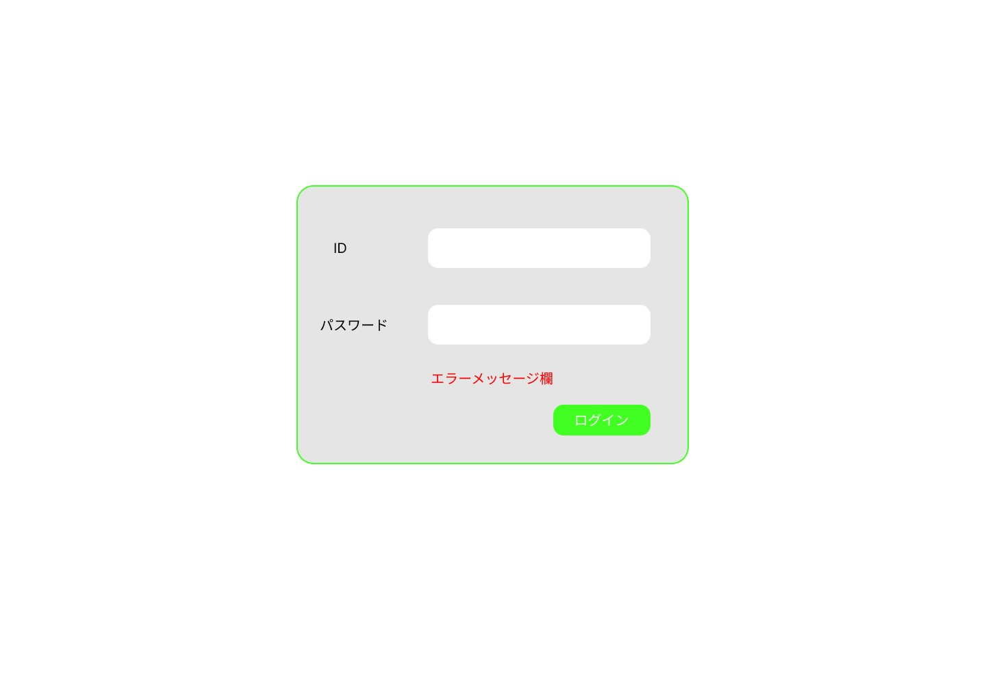
 |  |  |  |  |  |  |  |  |  |  |  |  | 1 IDをテキストボックスへ入力する

①
 |  |  |  |  |  |  |  |  |  |  |  |  | 2 パスワードをテキストボックスへ入力する

 |  |  |  |  |  |  |  |  |  |  |  |  | 3 ログインボタンを押す
②
③
 |  |  |  |  |  |  |  |  |  |  |  |  |  | 3-1 正しいIDとパスワードが入力された場合
 |  |  |  |  |  |  |  |  |  |  |  |  |  | ログイン処理が実行され、ホーム画面へ遷移する

 |  |  |  |  |  |  |  |  |  |  |  |  |  | 3-2 誤ったIDとパスワードが入力された場合
 |  |  |  |  |  |  |  |  |  |  |  |  |  | エラーメッセージが表示される

④

使用する部品
識別ID | ラベル |  | 入力／表示 | 部品の種類 |  | 表示桁数 | 入力桁数 | データ型 | 文字種 | 初期表示 | 設定元 |  | 設定先 |  | 説明
① | ID |  | 入力 | テキストボックス |  | 20桁 | 20桁 | 文字列 | 半角 | 無し | 入力 |  | - |  | IDを入力するテキストボックス
② | パスワード |  | 入力 | パスワードボックス |  | 20桁 | 120桁 | 文字列 | 半角 | 無し | 入力 |  | - |  | パスワードを入力するテキストボックス
③ | ログイン |  | - | ボタン |  | - | - | - | - | - | - |  | - |  | ログイン処理を起動するボタン
④ | エラーメッセージ |  | 表示 | 文字列 |  | 50桁 | - | 文字列 | 全角 | 無し | - |  | - |  | ログイン処理が失敗した場合に表示されるメッセージ

(G1-2)ヘッダー画面
画面レイアウト定義
共通情報 |  | システム名 | Strategy Desk |  |  |  |  |  |  |  |  |  |  |  | 作成者 | 森川 虎之介
 |  | 工程名 | システム設計 |  |  |  |  |  |  |  |  |  |  |  | 作成日付 | 2023/5/17
 |  | ドキュメント名 | Strategy Desk 画面設計書 |  |  |  |  |  |  |  |  |  |  |  | バージョン | v1.0
書誌情報 |  | 書誌名 | Strategy Desk 画面レイアウト |  |  |  |  |  |  |  |  |  |  |  | 更新者
 |  | 画面ID | G1-2-1 |  | 画面の名称 |  | ホーム画面 |  |  |  |  |  |  |  | 更新日付
 |  | 概要 | ヘッダーを表示する画面
レイアウト図 |  |  |  |  |  |  |  |  |  |  |  | 操作手順

 |  |  |  |  |  |  |  |  |  |  |  |  | １ 矢印ボタンを押すと前のページに戻る

 |  |  |  |  |  |  |  |  |  |  |  |  | ２ テキストボックスに探したい掲示板名を入力する
①
②
③
 |  |  |  |  |  |  |  |  |  |  |  |  | ３ ログインボタンを押すとログイン画面に遷移する

使用する部品
識別ID | ラベル |  | 入力／表示 | 部品の種類 |  | 表示桁数 | 入力桁数 | データ型 | 文字種 | 初期表示 | 設定元 |  | 設定先 | 説明
① | 戻る |  | - | ボタン |  | - | - | - | - | なし | - |  | - | 前のページに戻るボタン
② | - |  | 入力 | テキストボックス |  | - | 100桁 | 文字列型 | 全角 | なし | 入力 |  | - | 掲示板名を入力するボタン
③ | ログイン |  | - | ボタン |  | - | - | - | - | なし | - |  | - | ログイン画面に遷移するボタン

(G1-3-1)ホーム画面
画面レイアウト定義
共通情報 |  | システム名 | Strategy Desk |  |  |  |  |  |  |  |  |  |  |  | 作成者 | 田中 章仁
 |  | 工程名 | システム設計 |  |  |  |  |  |  |  |  |  |  |  | 作成日付 | 2023/5/12
 |  | ドキュメント名 | Strategy Desk 画面設計書 |  |  |  |  |  |  |  |  |  |  |  | バージョン | v1.0
書誌情報 |  | 書誌名 | Strategy Desk 画面レイアウト |  |  |  |  |  |  |  |  |  |  |  | 更新者
 |  | 画面ID | G1-2-1 |  | 画面の名称 |  | ホーム画面 |  |  |  |  |  |  |  | 更新日付
 |  | 概要 | ログイン後表示されるホーム画面
①
②
レイアウト図 |  |  |  |  |  |  |  |  |  |  |  | 操作手順
③
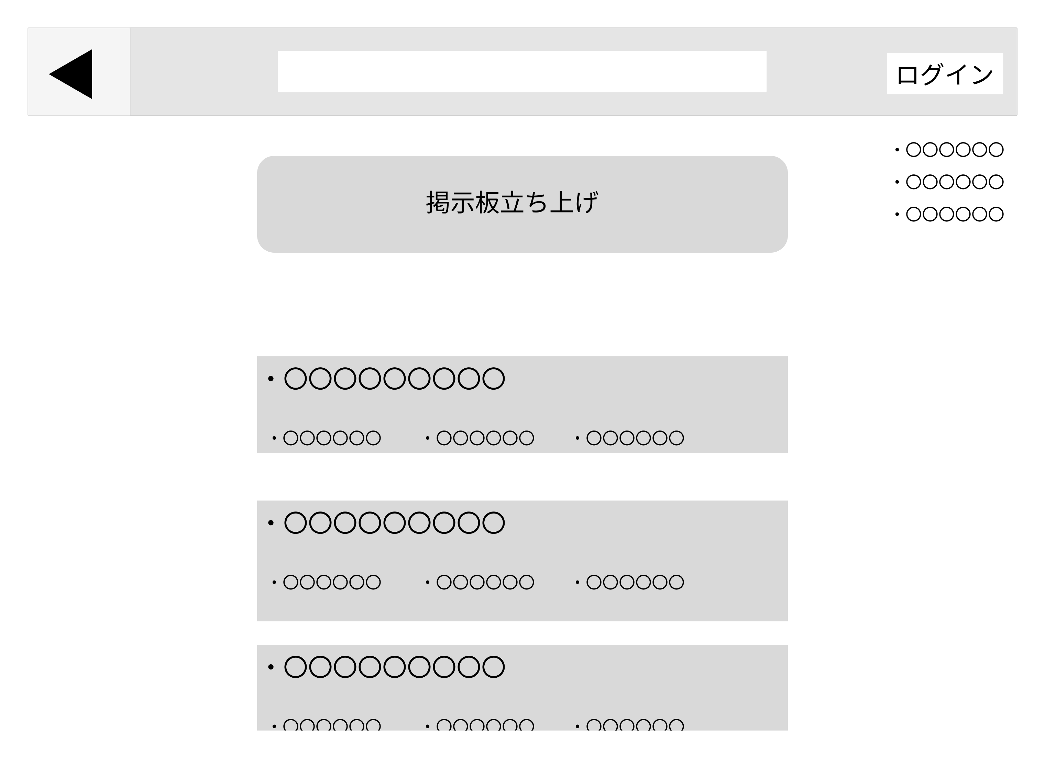
⑤
 |  |  |  |  |  |  |  |  |  |  |  | 1 | 矢印ボタンを押すと前のページに戻る
 |  |  |  |  |  |  |  |  |  |  |  | 2 | 探したい掲示板を検索することができる
 |  |  |  |  |  |  |  |  |  |  |  | 3 | ログインボタンを押すとログイン画面(G1-1)へ移行する
 |  |  |  |  |  |  |  |  |  |  |  | 4 | 掲示板立ち上げボタンを押すと掲示板立ち上げ画面(G1-3-2)
 |  |  |  |  |  |  |  |  |  |  |  |  | へ遷移する
④
⑥
 |  |  |  |  |  |  |  |  |  |  |  | 5 | 自分の投稿を確認できる
 |  |  |  |  |  |  |  |  |  |  |  | 6 | 掲示板を押すと掲示板画面(G1-4-1)へ遷移する

⑦

⑧

使用する部品
識別ID | ラベル |  | 入力／表示 | 部品の種類 |  | 表示桁数 | 入力桁数 | データ型 | 文字種 | 初期表示 | 設定元 |  | 設定先 | 説明
1 | 戻る |  | - | ボタン |  | - | - | - | - | - | - |  | - | 前のページに戻る
2 | テキストボックス |  | 入力 | ボタン |  | - | - | 文字列型 | 全角 | なし | - |  | - | 掲示板の検索ができる
3 | ログイン |  | 表示 | リンク |  | - | - | - | - | - | - |  | - | ログインした後にログアウトに移動
4 | 掲示板立ち上げ |  | 表示 | ボタン |  | - | - | - | - | - | - |  | - | 掲示板立ち上げ画面に遷移する
5 | 投稿確認 |  | 表示 | リンク |  | - | - | - | - | - | - |  | - | 自分が投稿した掲示板の確認をすることができる
6 | 掲示板 |  | 表示 | リンク |  | - | - | - | - | - | - |  | - | 投稿されている掲示板を見ることができる
7 | タイトル |  | - | リンク |  | - | - | - | - | - | - |  | - | 投稿のタイトル
8 | タグ |  | - | リンク |  | - | - | - | - | - | - |  | - | 投稿に対しマークを見ることができる

(G1-3-2)掲示板立ち上げ画面
画面レイアウト定義
共通情報 |  | システム名 | Strategy Desk |  |  |  |  |  |  |  |  |  |  |  |  | 作成者 | 志水 凜
 |  | 工程名 | システム設計 |  |  |  |  |  |  |  |  |  |  |  |  | 作成日付 | 2023/05/12
①
 |  | ドキュメント名 | Strategy Desk 画面設計書 |  |  |  |  |  |  |  |  |  |  |  |  | バージョン | v.1..0
書誌情報 |  | 書誌名 | Strategy Desk 画面レイアウト |  |  |  |  |  |  |  |  |  |  |  |  | 更新者
 |  | 画面ID | G1-3-2 |  | 画面の名称 |  | 掲示板立ち上げ画面 |  |  |  |  |  |  |  |  | 更新日付
 |  | 概要 | 掲示板を新規に立ち上げする画面
レイアウト図 |  |  |  |  |  |  |  |  |  |  |  | 操作手順
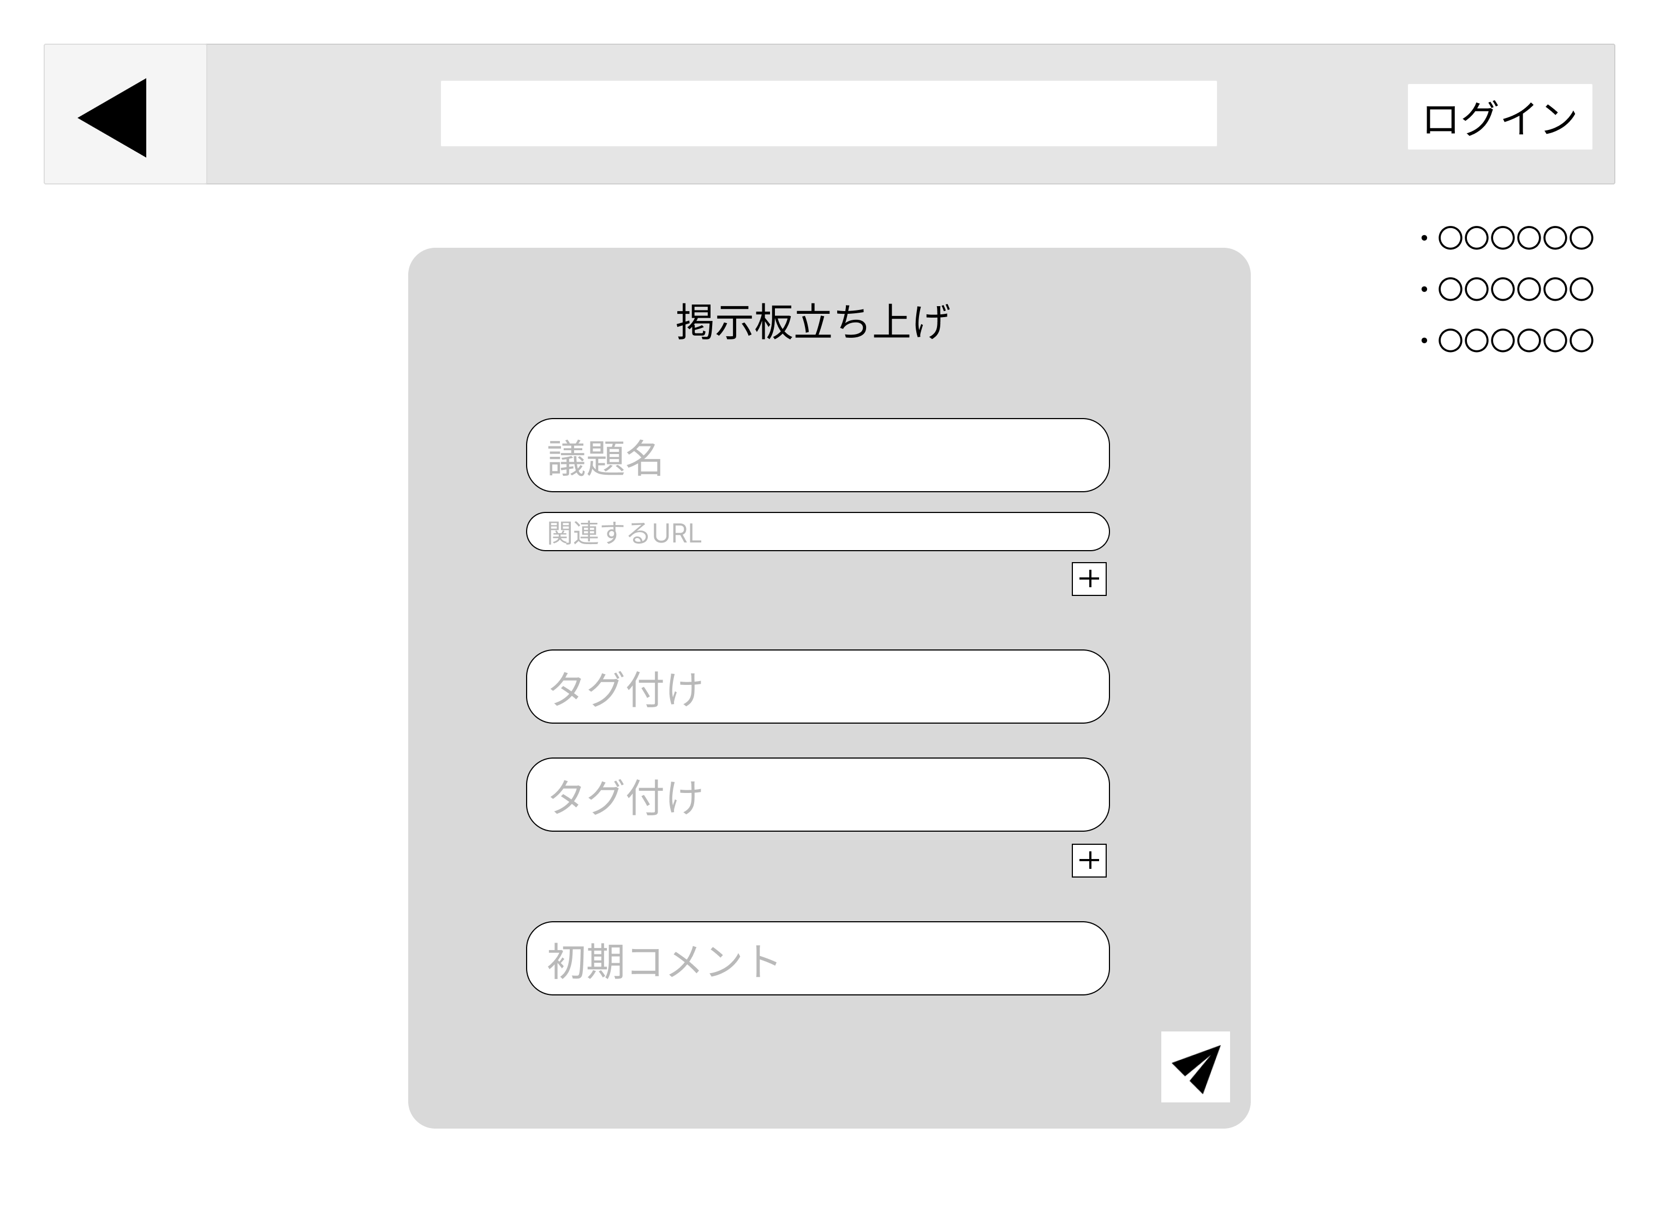
 |  |  |  |  |  |  |  |  |  |  |  |  | 1.議題名を入力する
 |  |  |  |  |  |  |  |  |  |  |  |  | 2.関連するURLを入力する
 |  |  |  |  |  |  |  |  |  |  |  |  |  | 2-1.複数入力する場合は右下の+ボタンを押して
 |  |  |  |  |  |  |  |  |  |  |  |  |  | テキストボックスを増やす
①
 |  |  |  |  |  |  |  |  |  |  |  |  | 3.タグ付けを入力する
 |  |  |  |  |  |  |  |  |  |  |  |  |  | 3-1.複数入力する場合は右下の+ボタンを押して
②
 |  |  |  |  |  |  |  |  |  |  |  |  |  | テキストボックスを増やす
③
 |  |  |  |  |  |  |  |  |  |  |  |  | 4.初期コメントを入力する
 |  |  |  |  |  |  |  |  |  |  |  |  | 5.画面右下の送信ボタンを押して掲示板を立てる
④
 |  |  |  |  |  |  |  |  |  |  |  |  |  | 5-1.掲示板・タグ付け・初期コメントに漏れがあった場合
 |  |  |  |  |  |  |  |  |  |  |  |  |  | エラーメッセージ欄にエラーメッセージを表示する
 |  |  |  |  |  |  |  |  |  |  |  |  |  | 5-2.入力漏れがなければ、掲示板画面(G1-4-1)に
⑤
 |  |  |  |  |  |  |  |  |  |  |  |  |  | 遷移する
①
⑥
⑦
エラーメッセージ欄
⑧

使用する部品
識別ID | ラベル |  | 入力／表示 | 部品の種類 |  | 表示桁数 | 入力桁数 | データ型 | 文字種 | 初期表示 | 設定元 |  | 設定先 |  | 説明
① | 議題名 |  | 入力 | テキストボックス |  | - | 100桁 | 文字型 | 全角 | 議題名 | 入力 |  |  |  | 掲示板のタイトルを入力
② | 関連するURL |  | 入力 | テキストボックス |  | - | 1000桁 | 文字型 | 半角 | 関連するURL | 入力 |  |  |  | 前回の掲示板のURLなど、関連するURLを入力
③ | - |  | - | ボタン |  | - | - | - | - | - | - |  | - |  | 関連するURLを入力するテキストボックスを 一つ増やす
④ | タグ付け |  | 入力 | テキストボックス |  | - | 100桁 | 文字型 | 全角 | タグ付け | 入力 |  |  |  | 掲示板に対するタグを入力
⑤ | - |  | - | ボタン |  | - | - | - | - | - | - |  | - |  | タグを入力するテキストボックスを一つ増やす
⑥ | 初期コメント |  | 入力 | テキストボックス |  | - | 500桁 | 文字型 | 全角 | 初期コメント | 入力 |  |  |  | 掲示板の一つ目のコメントを入力する
⑦ | - |  | - | ボタン |  | - | - | - | - | - | - |  | - |  | 上記の情報を使って掲示板を立てる
⑧ | エラーメッセージ欄 |  | 表示 | 文字列 |  | 50桁 | - | - | 全角 | - | - |  | - |  | 入力漏れがあればエラーメッセージを表示する

(G1-3-3)検索画面
画面レイアウト定義
共通情報 |  | システム名 | Strategy Desk |  |  |  |  |  |  |  |  |  |  |  | 作成者 | 森川 虎之介
 |  | 工程名 | システム設計 |  |  |  |  |  |  |  |  |  |  |  | 作成日付 | 2023/5/18
 |  | ドキュメント名 | Strategy Desk 画面設計書 |  |  |  |  |  |  |  |  |  |  |  | バージョン | v1.0
書誌情報 |  | 書誌名 | Strategy Desk 画面レイアウト |  |  |  |  |  |  |  |  |  |  |  | 更新者
 |  | 画面ID | G1-2-2 |  | 画面の名称 |  | 検索画面 |  |  |  |  |  |  |  | 更新日付
 |  | 概要 | 掲示板を検索し表示する画面
レイアウト図 |  |  |  |  |  |  |  |  |  |  |  | 操作手順
①
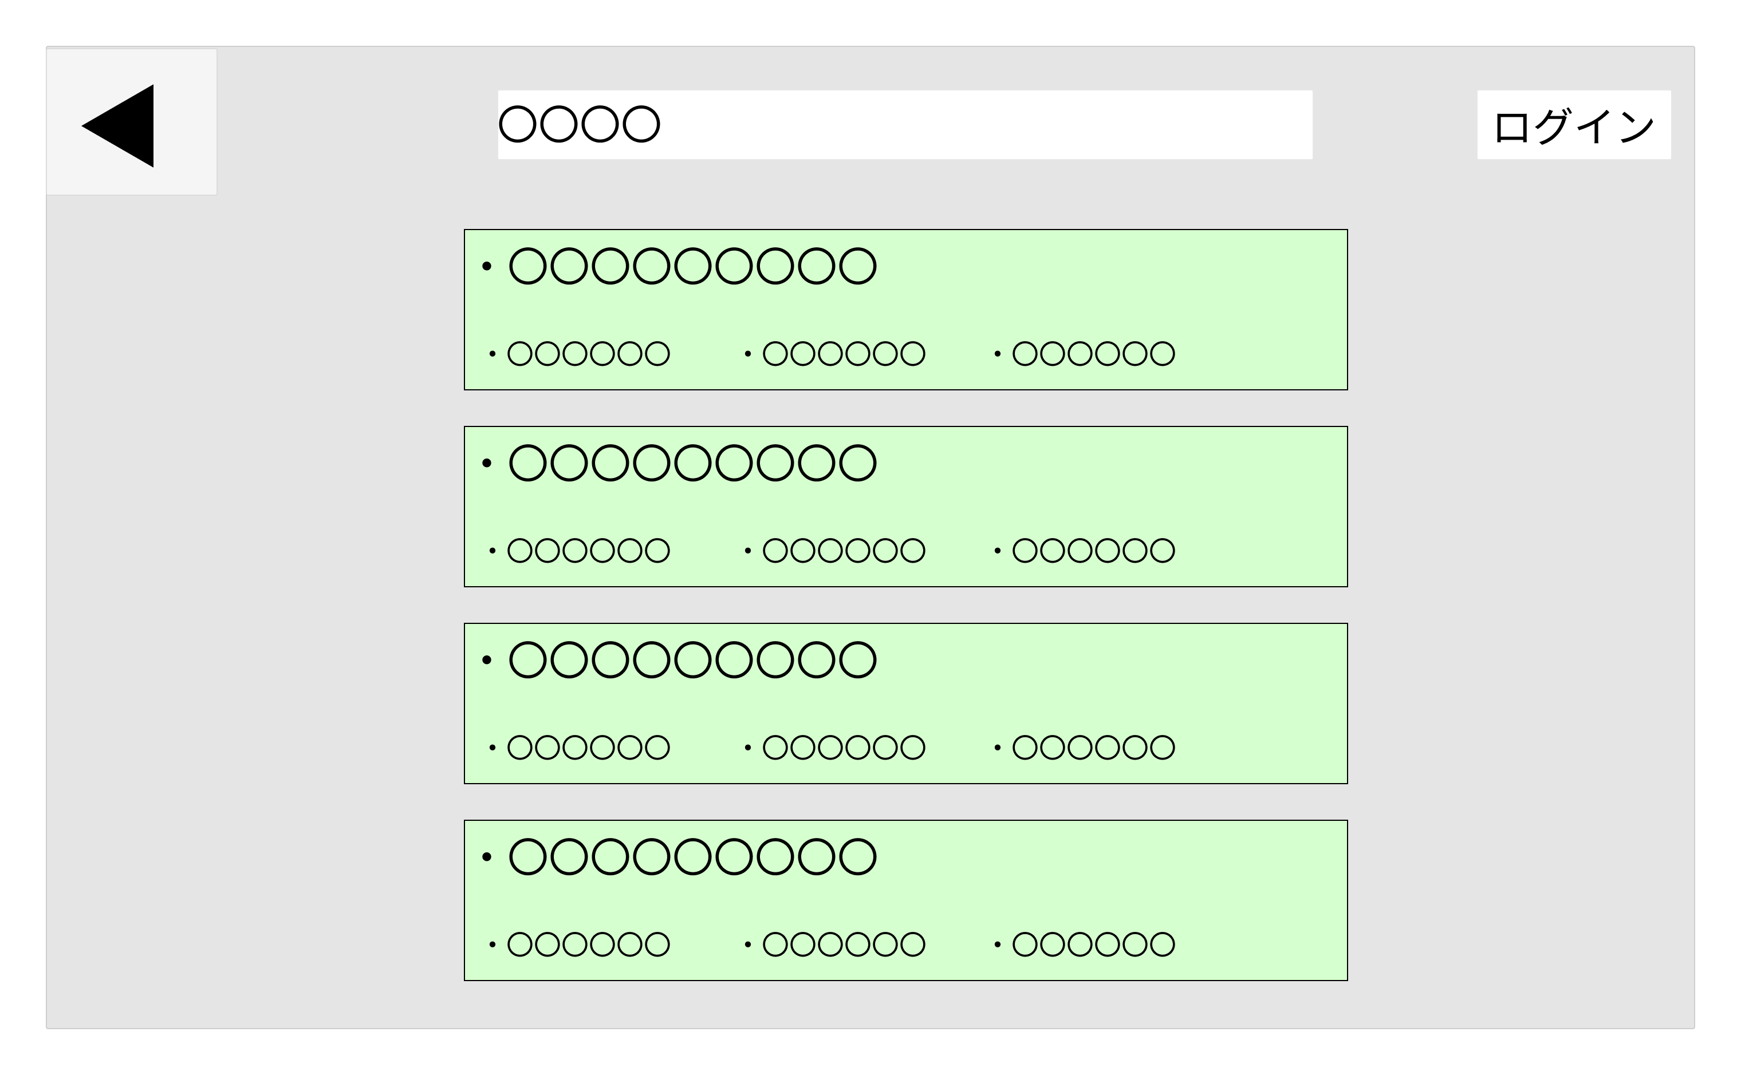
①
②
 |  |  |  |  |  |  |  |  |  |  |  |  | 1 掲示板を検索する
 |  |  |  |  |  |  |  |  |  |  |  |  | 2 検索された掲示板をクリックすると掲示板画面(G1-4-1)に
 |  |  |  |  |  |  |  |  |  |  |  |  | 遷移する
 |  |  |  |  |  |  |  |  |  |  |  |  | 3 掲示板のタイトルを表示する
 |  |  |  |  |  |  |  |  |  |  |  |  | 4 掲示板のタグを表示する
③
④

使用する部品
識別ID | ラベル |  | 入力／表示 | 部品の種類 |  | 表示桁数 | 入力桁数 | データ型 | 文字種 | 初期表示 | 設定元 |  | 設定先 | 説明
① | - |  | 入力 | テキストボックス |  | - | 100桁 | 文字列型 | 全角 | なし | 入力 |  | - | 掲示板名を入力する
② | 掲示板 |  | 表示 | 文字列 |  | - | - | 文字列型 | 全角 | なし | - |  | - | 掲示板画面(G1-4-1)に遷移する
③ | タイトル |  | 表示 | 文字列 |  | 100桁 | - | 文字列型 | 全角 | なし | - |  | - | タイトルを表示する
④ | タグ |  | 表示 | 文字列 |  | 100桁 | - | 文字列型 | 全角 | なし | - |  | - | タグを表示する

(G1-4-1)掲示板画面
画面レイアウト定義
共通情報 |  | システム名 | Strategy Desk |  |  |  |  |  |  |  |  |  |  |  |  | 作成者 | 志水 凜
 |  | 工程名 | システム設計 |  |  |  |  |  |  |  |  |  |  |  |  | 作成日付 | 2023/05/17
 |  | ドキュメント名 | Strategy Desk 画面設計書 |  |  |  |  |  |  |  |  |  |  |  |  | バージョン | v1.0
①
書誌情報 |  | 書誌名 | Strategy Desk 画面レイアウト |  |  |  |  |  |  |  |  |  |  |  |  | 更新者
 |  | 画面ID | G1-3-1 |  | 画面の名称 |  | 掲示板画面 |  |  |  |  |  |  |  |  | 更新日付
 |  | 概要 | 掲示板を表示する画面
レイアウト図 |  |  |  |  |  |  |  |  |  |  |  | 操作手順
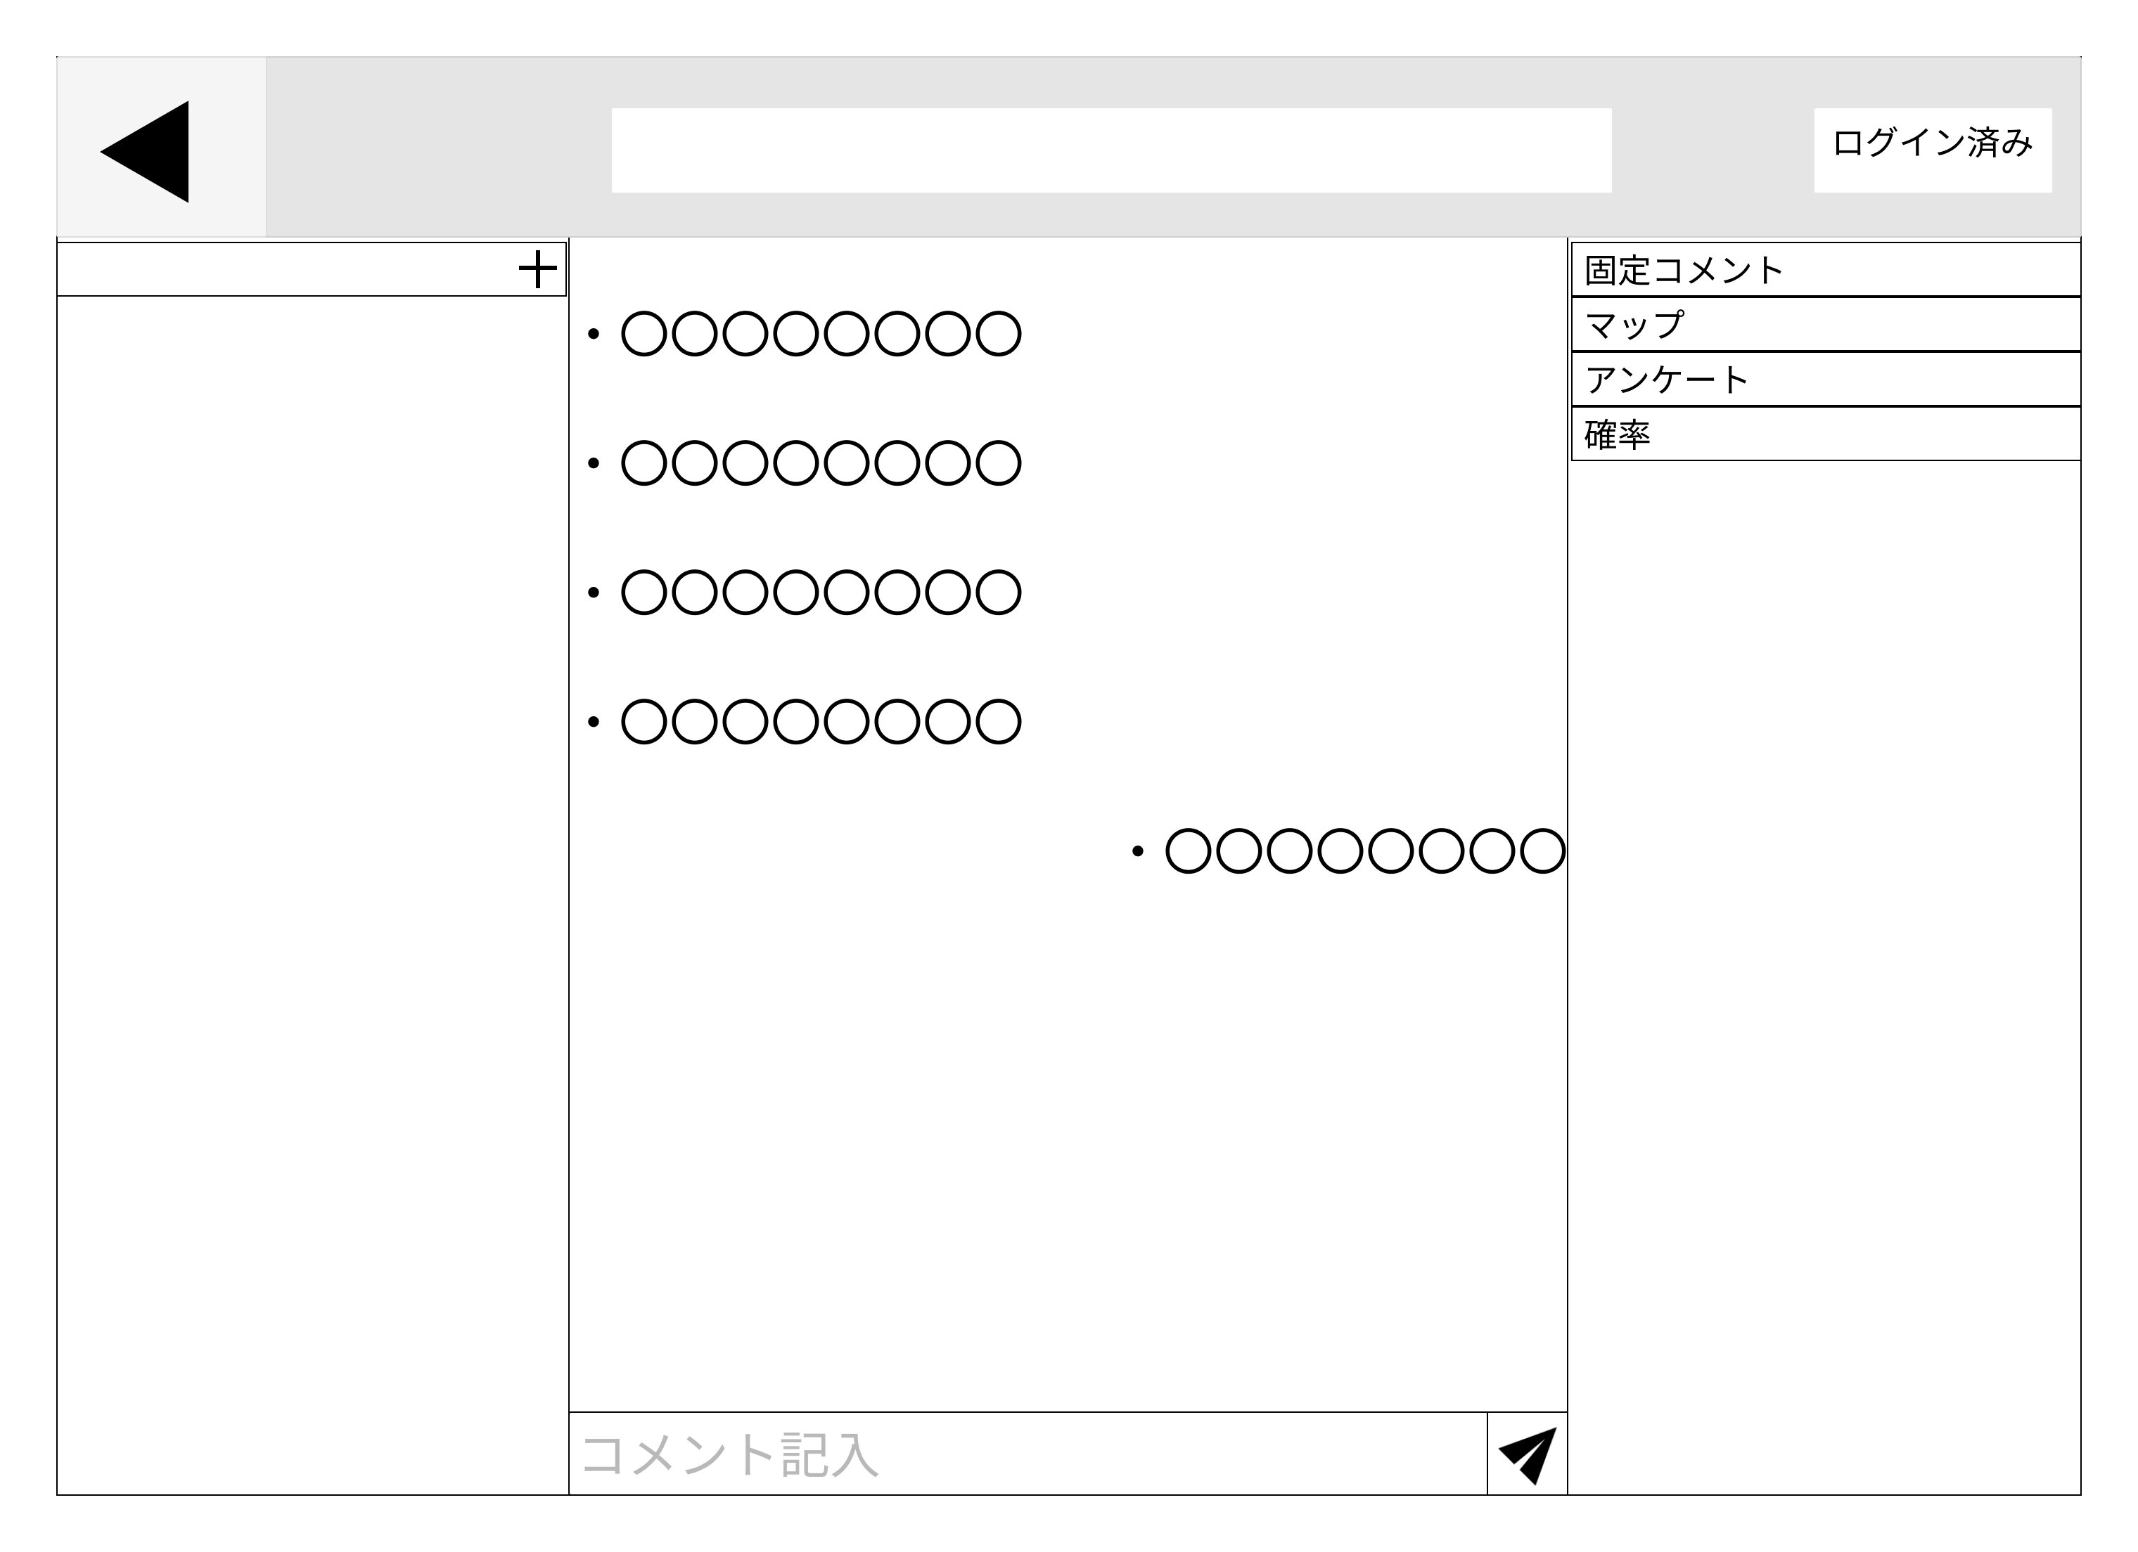
⑥
⑤
①
⑦
⑧
 |  |  |  |  |  |  |  |  |  |  |  |  | 1.投稿されたコメントを閲覧する
 |  |  |  |  |  |  |  |  |  |  |  |  | 2.コメントを記入して送信する
 |  |  |  |  |  |  |  |  |  |  |  |  | 3.画面右・左部にある機能一覧の中から機能を選び、
 |  |  |  |  |  |  |  |  |  |  |  |  | 各画面に遷移する
⑨
 |  |  |  |  |  |  |  |  |  |  |  |  |  | 3-1.[固定コメント]を押し、固定コメント画面(G-1-4-2)
 |  |  |  |  |  |  |  |  |  |  |  |  |  | に遷移する
 |  |  |  |  |  |  |  |  |  |  |  |  |  | 3-2.[マップ]を押し、マップ画面(G-1-4-3)
②
 |  |  |  |  |  |  |  |  |  |  |  |  |  | に遷移する
 |  |  |  |  |  |  |  |  |  |  |  |  |  | 3-3.[アンケート]を押し、アンケート画面(G-1-4-4)
 |  |  |  |  |  |  |  |  |  |  |  |  |  | に遷移する
 |  |  |  |  |  |  |  |  |  |  |  |  |  | 3-4.[確率]を押し、確率計算画面(G-1-4-5)
 |  |  |  |  |  |  |  |  |  |  |  |  |  | に遷移する

③
④

使用する部品
識別ID | ラベル |  | 入力／表示 | 部品の種類 |  | 表示桁数 | 入力桁数 | データ型 | 文字種 | 初期表示 | 設定元 |  | 設定先 |  | 説明
① | ○○○○○○○○ |  | 表示 | 文字列 |  | 200桁 | - | 文字型 | 全角 | - |  |  | - |  | 他人のコメントを表示する
② | ○○○○○○○○ |  | 表示 | 文字列 |  | 200桁 | - | 文字型 | 全角 | - |  |  | - |  | 自分のコメントを表示する
③ | コメント記入 |  | 入力 | テキストボックス |  | - | 200桁 | 文字型 | 全角 | コメント記入 | 入力 |  |  |  | 送信するコメントを記入する
④ | - |  | - | ボタン |  | - | - | - | - | - | - |  | - |  | 記入したコメントを送信する
⑤ | - |  | - | ボタン |  | - | - | - | - | - | - |  | - |  | 機能の一覧を開くタブ
⑥ | 固定コメント |  | - | ボタン |  | - | - | - | - | - | - |  | - |  | 固定コメント画面(G1-4-2)に遷移
⑦ | マップ |  | - | ボタン |  | - | - | - | - | - | - |  | - |  | マップ画面(G-1-4-3)に遷移
⑧ | アンケート |  | - | ボタン |  | - | - | - | - | - | - |  | - |  | アンケート画面(G-1-4-4)に遷移
⑨ | 確率 |  | - | ボタン |  | - | - | - | - | - | - |  | - |  | 確率計算画面(G-1-4-5)に遷移

(G1-4-2)固定コメント画面
画面レイアウト定義
共通情報 |  | システム名 | Strategy Desk |  |  |  |  |  |  |  |  |  |  |  | 作成者 | 田中 章仁
 |  | 工程名 | システム設計 |  |  |  |  |  |  |  |  |  |  |  | 作成日付 | 2023/05/18
①
 |  | ドキュメント名 | Strategy Desk 画面設計書 |  |  |  |  |  |  |  |  |  |  |  | バージョン | v1.0
書誌情報 |  | 書誌名 | Strategy Desk 画面レイアウト |  |  |  |  |  |  |  |  |  |  |  | 更新者
 |  | 画面ID | G1-3-2 |  | 画面の名称 |  | マップ画面 |  |  |  |  |  |  |  | 更新日付
 |  | 概要 | 固定コメントを表示する画面
レイアウト図 |  |  |  |  |  |  |  |  |  |  |  | 操作手順
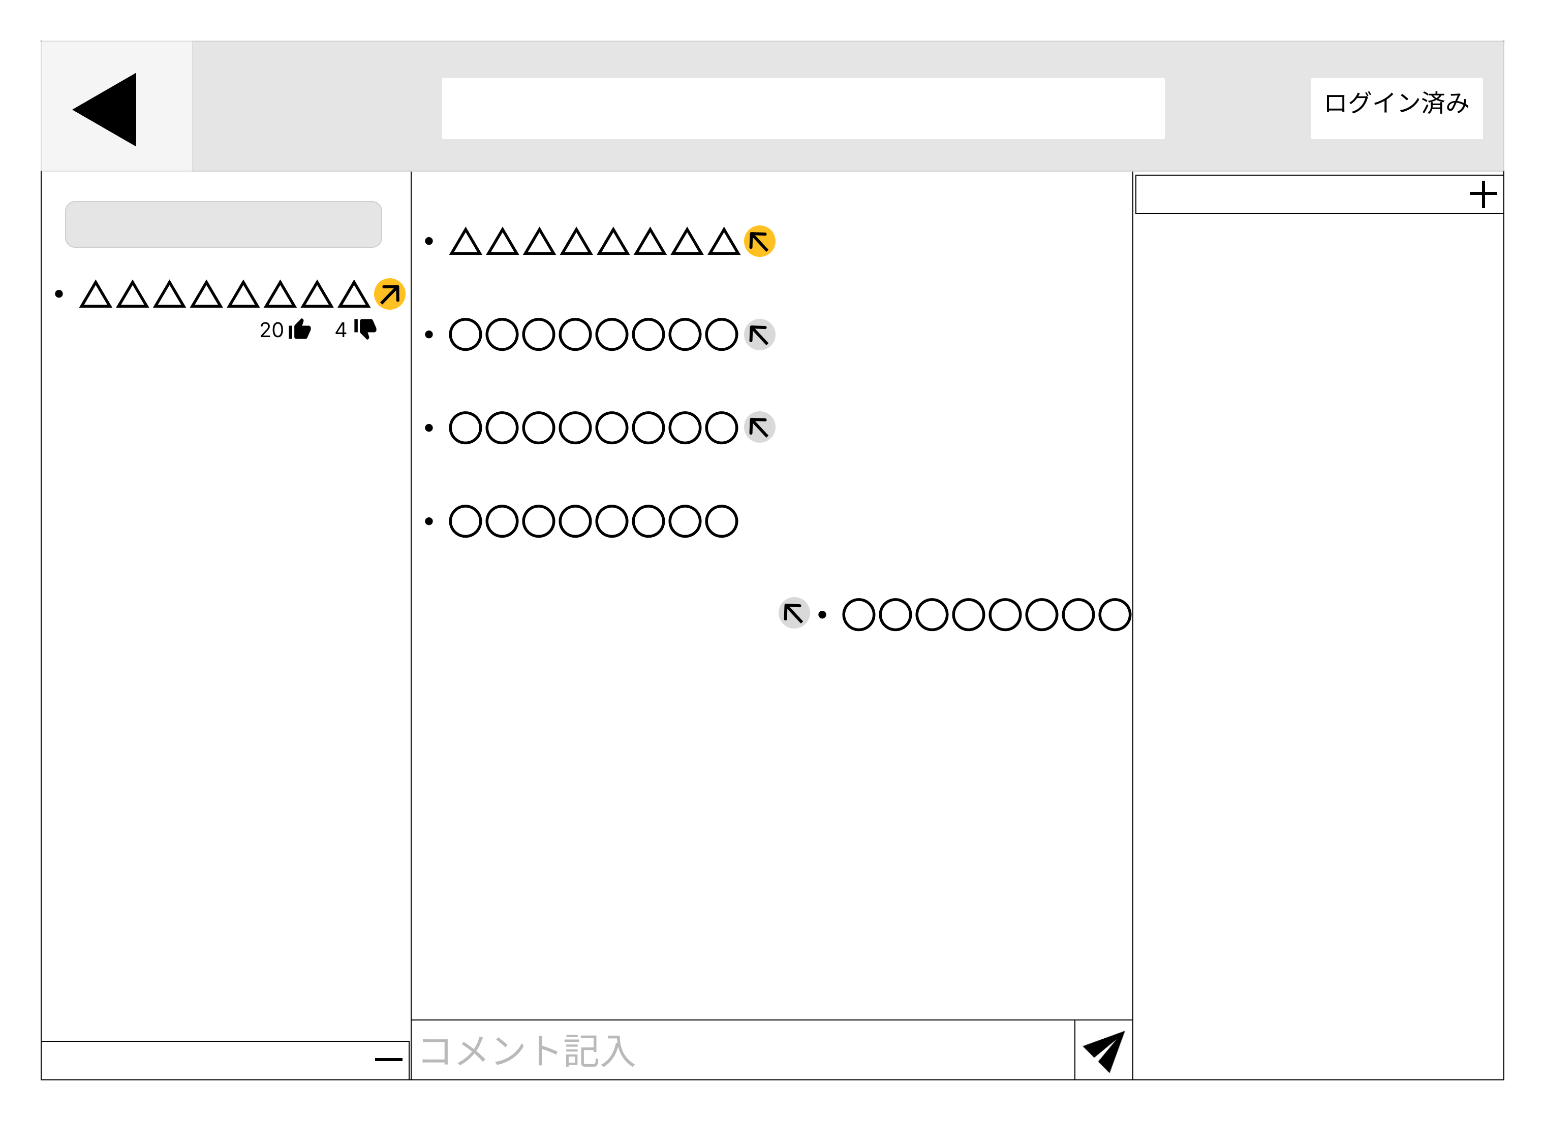
③
②
 |  |  |  |  |  |  |  |  |  |  |  | 1 | 見たいコメントを固定することができる
 |  |  |  |  |  |  |  |  |  |  |  | 2 | 固定していたコメントを矢印ボタンを押すことで削除できる
 |  |  |  |  |  |  |  |  |  |  |  | 3 | 矢印ボタンを押すことで固定コメントへ遷移する
 |  |  |  |  |  |  |  |  |  |  |  | 4 | グットとバットのボタンを押すことでコメントへの評価ができる

①
④

使用する部品
識別ID | ラベル |  | 入力／表示 | 部品の種類 |  | 表示桁数 | 入力桁数 | データ型 | 文字種 | 初期表示 | 設定元 |  | 設定先 | 説明
1 | 固定コメント |  | 表示 | コメント |  | - | - | - | - | - | - |  | - | コメントを固定することができる
2 | 固定削除 |  | 表示 | ボタン |  | - | - | - | - | - | - |  | - | 固定コメントを削除することができる
3 | 固定移行 |  | 表示 | ボタン |  | - | - | - | - | - | - |  | - | 固定コメントへ遷移することができる
4 | 低評価＆高評価 |  | 表示 | ボタン |  | - | - | - | - | - | - |  | - | コメントに高評価と低評価を付けることができる

(G1-4-3)マップ画面
画面レイアウト定義
共通情報 |  | システム名 | Strategy Desk |  |  |  |  |  |  |  |  |  |  |  | 作成者 | 志水 凜
 |  | 工程名 | システム設計 |  |  |  |  |  |  |  |  |  |  |  | 作成日付 | 2023/05/18
①
 |  | ドキュメント名 | Strategy Desk 画面設計書 |  |  |  |  |  |  |  |  |  |  |  | バージョン | v1.0
書誌情報 |  | 書誌名 | Strategy Desk 画面レイアウト |  |  |  |  |  |  |  |  |  |  |  | 更新者
 |  | 画面ID | G1-3-2 |  | 画面の名称 |  | マップ画面 |  |  |  |  |  |  |  | 更新日付
 |  | 概要 | マップ作成・投稿をする画面
レイアウト図 |  |  |  |  |  |  |  |  |  |  |  | 操作手順
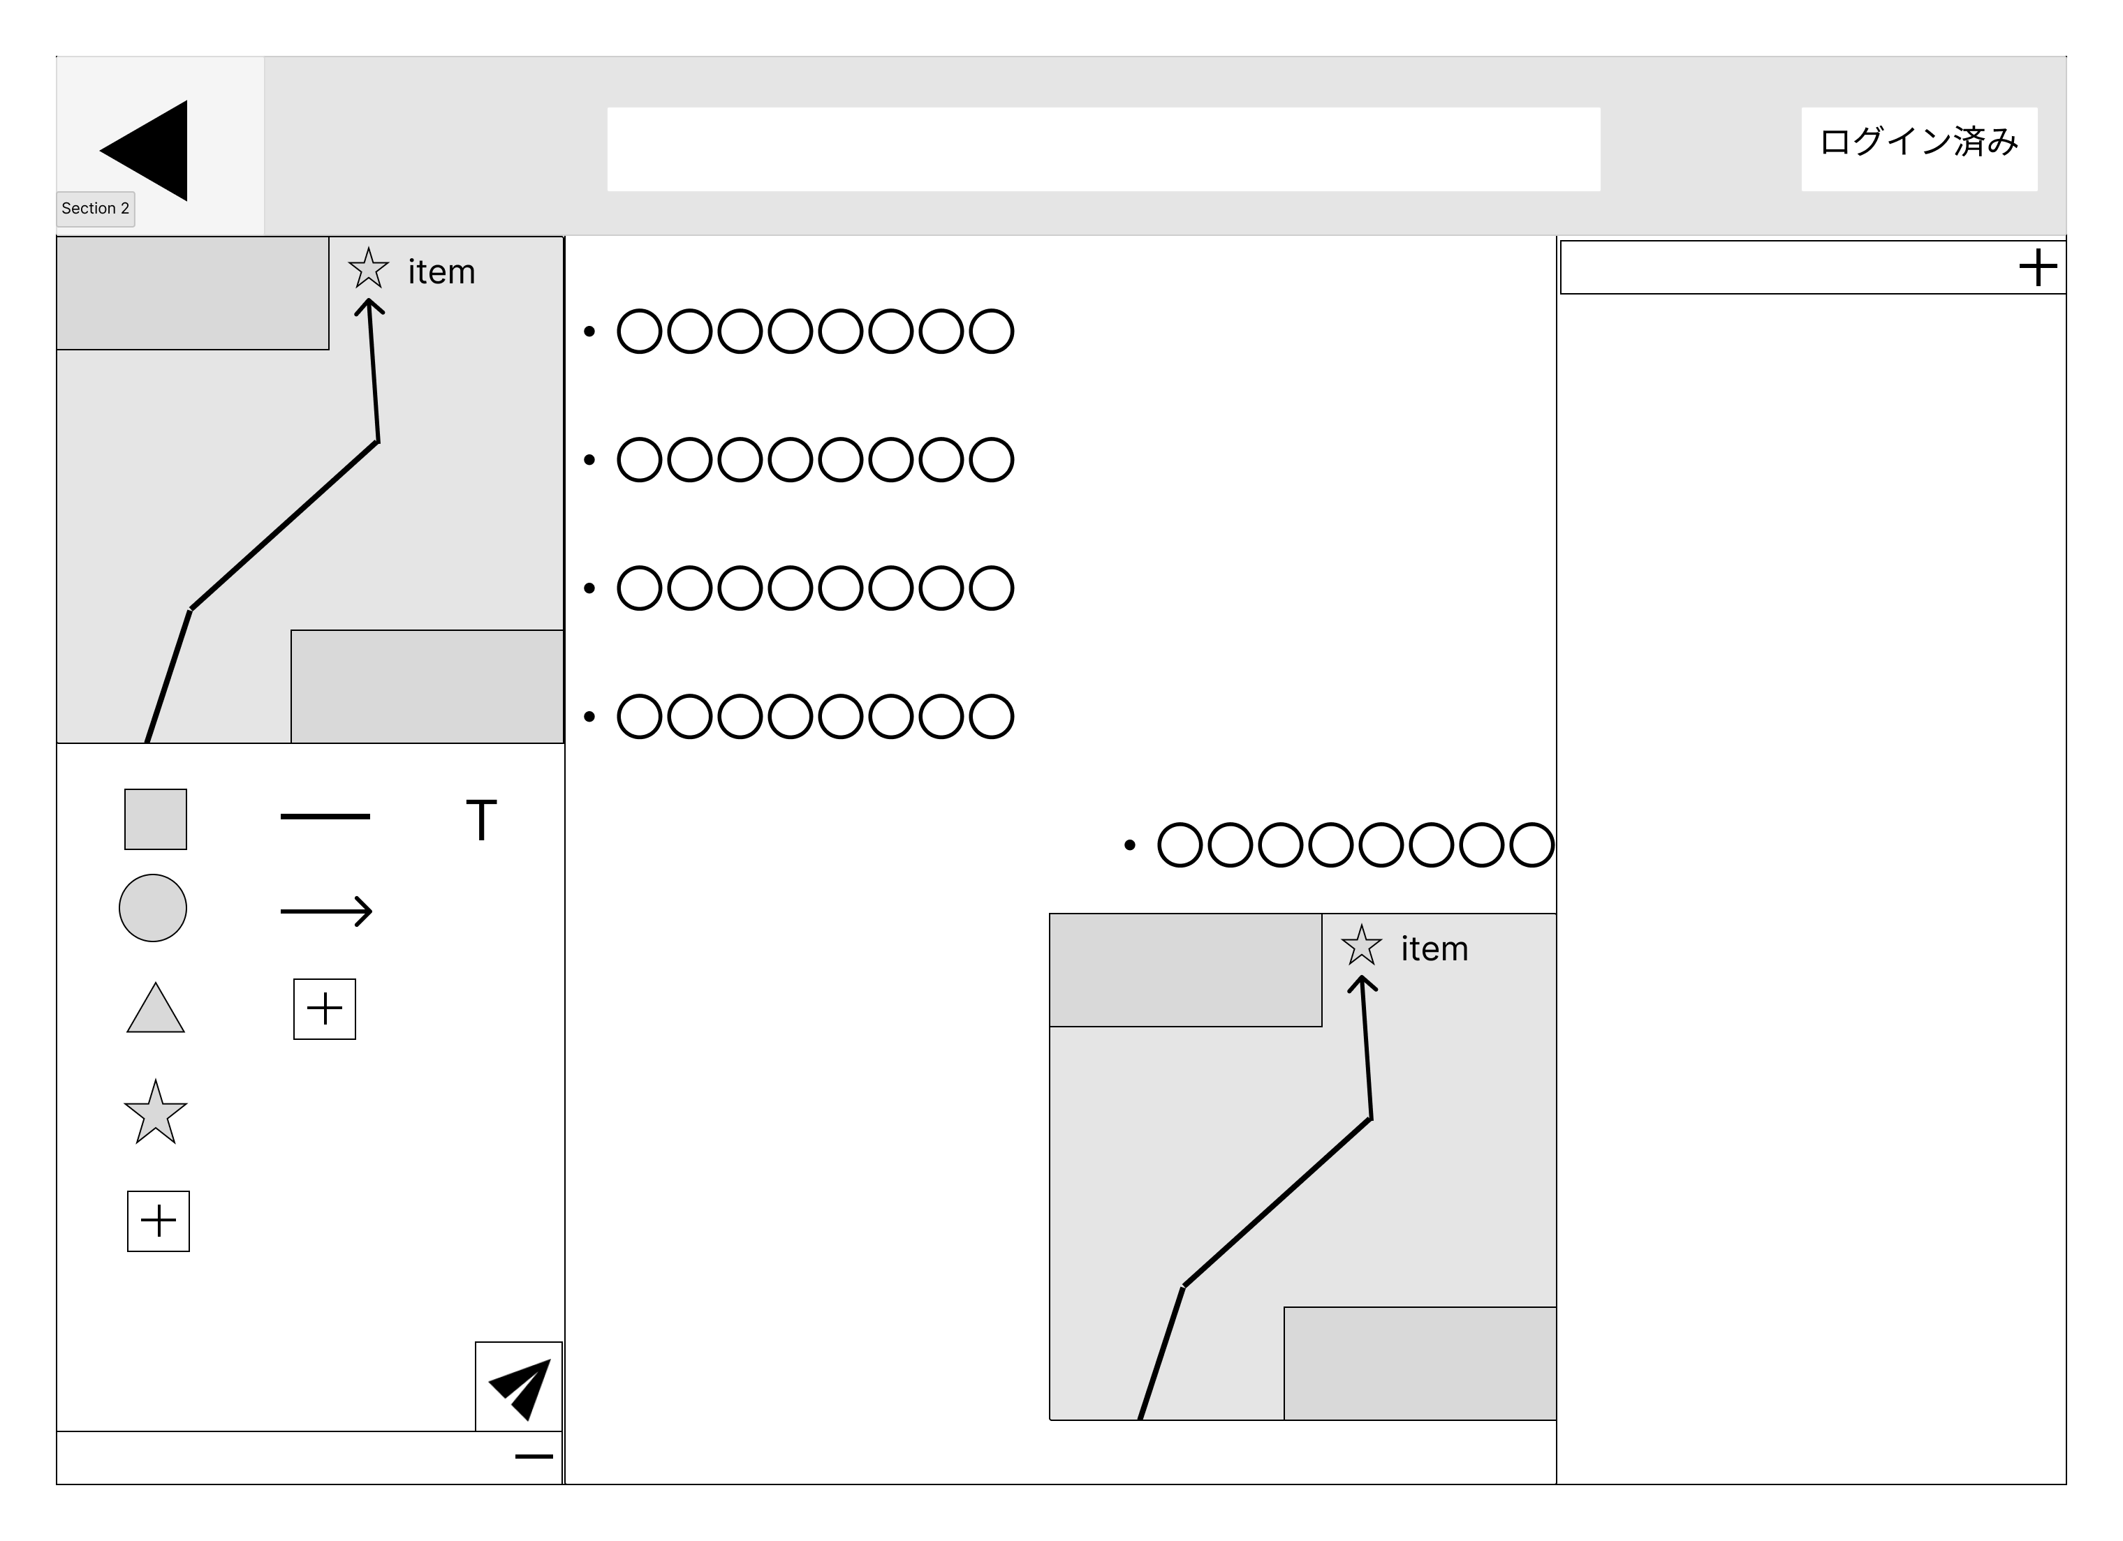
①
 |  |  |  |  |  |  |  |  |  |  |  |  | 1.部品一覧から部品を選び、部品をエリアに配置する
 |  |  |  |  |  |  |  |  |  |  |  |  | 2.送信ボタンを押して、作成したマップをコメント欄に投稿する

②
④

③

使用する部品
識別ID | ラベル |  | 入力／表示 | 部品の種類 |  | 表示桁数 | 入力桁数 | データ型 | 文字種 | 初期表示 | 設定元 |  | 設定先 | 説明
① | - |  | - | エリア |  | - | - | - | - | - | - |  |  | 部品を配置するエリア
② | - |  | - | 部品 |  | - | - | - | - | - | - |  | - | 配置することの出来る部品の一覧
③ | - |  | - | ボタン |  | - | - | - | - | - | - |  | - | 作成したマップを投稿するボタン
④ | - |  | 表示 | 画像 |  | - | - | - | - | - |  |  | - | コメント欄に投稿されたマップ

(G1-4-4)アンケート画面
画面レイアウト定義
共通情報 |  | システム名 | Strategy Desk |  |  |  |  |  |  |  |  |  |  |  |  | 作成者 | 杉本 珠理
 |  | 工程名 | システム設計 |  |  |  |  |  |  |  |  |  |  |  |  | 作成日付 | 2023/05/17
①
 |  | ドキュメント名 | Strategy Desk 画面設計書 |  |  |  |  |  |  |  |  |  |  |  |  | バージョン | v1.0
書誌情報 |  | 書誌名 | Strategy Desk 画面レイアウト |  |  |  |  |  |  |  |  |  |  |  |  | 更新者
 |  | 画面ID | G1-3-3 |  | 画面の名称 |  | アンケート画面 |  |  |  |  |  |  |  |  | 更新日付
 |  | 概要 | アンケートを作成・投稿する画面
レイアウト図 |  |  |  |  |  |  |  |  |  |  |  | 操作手順
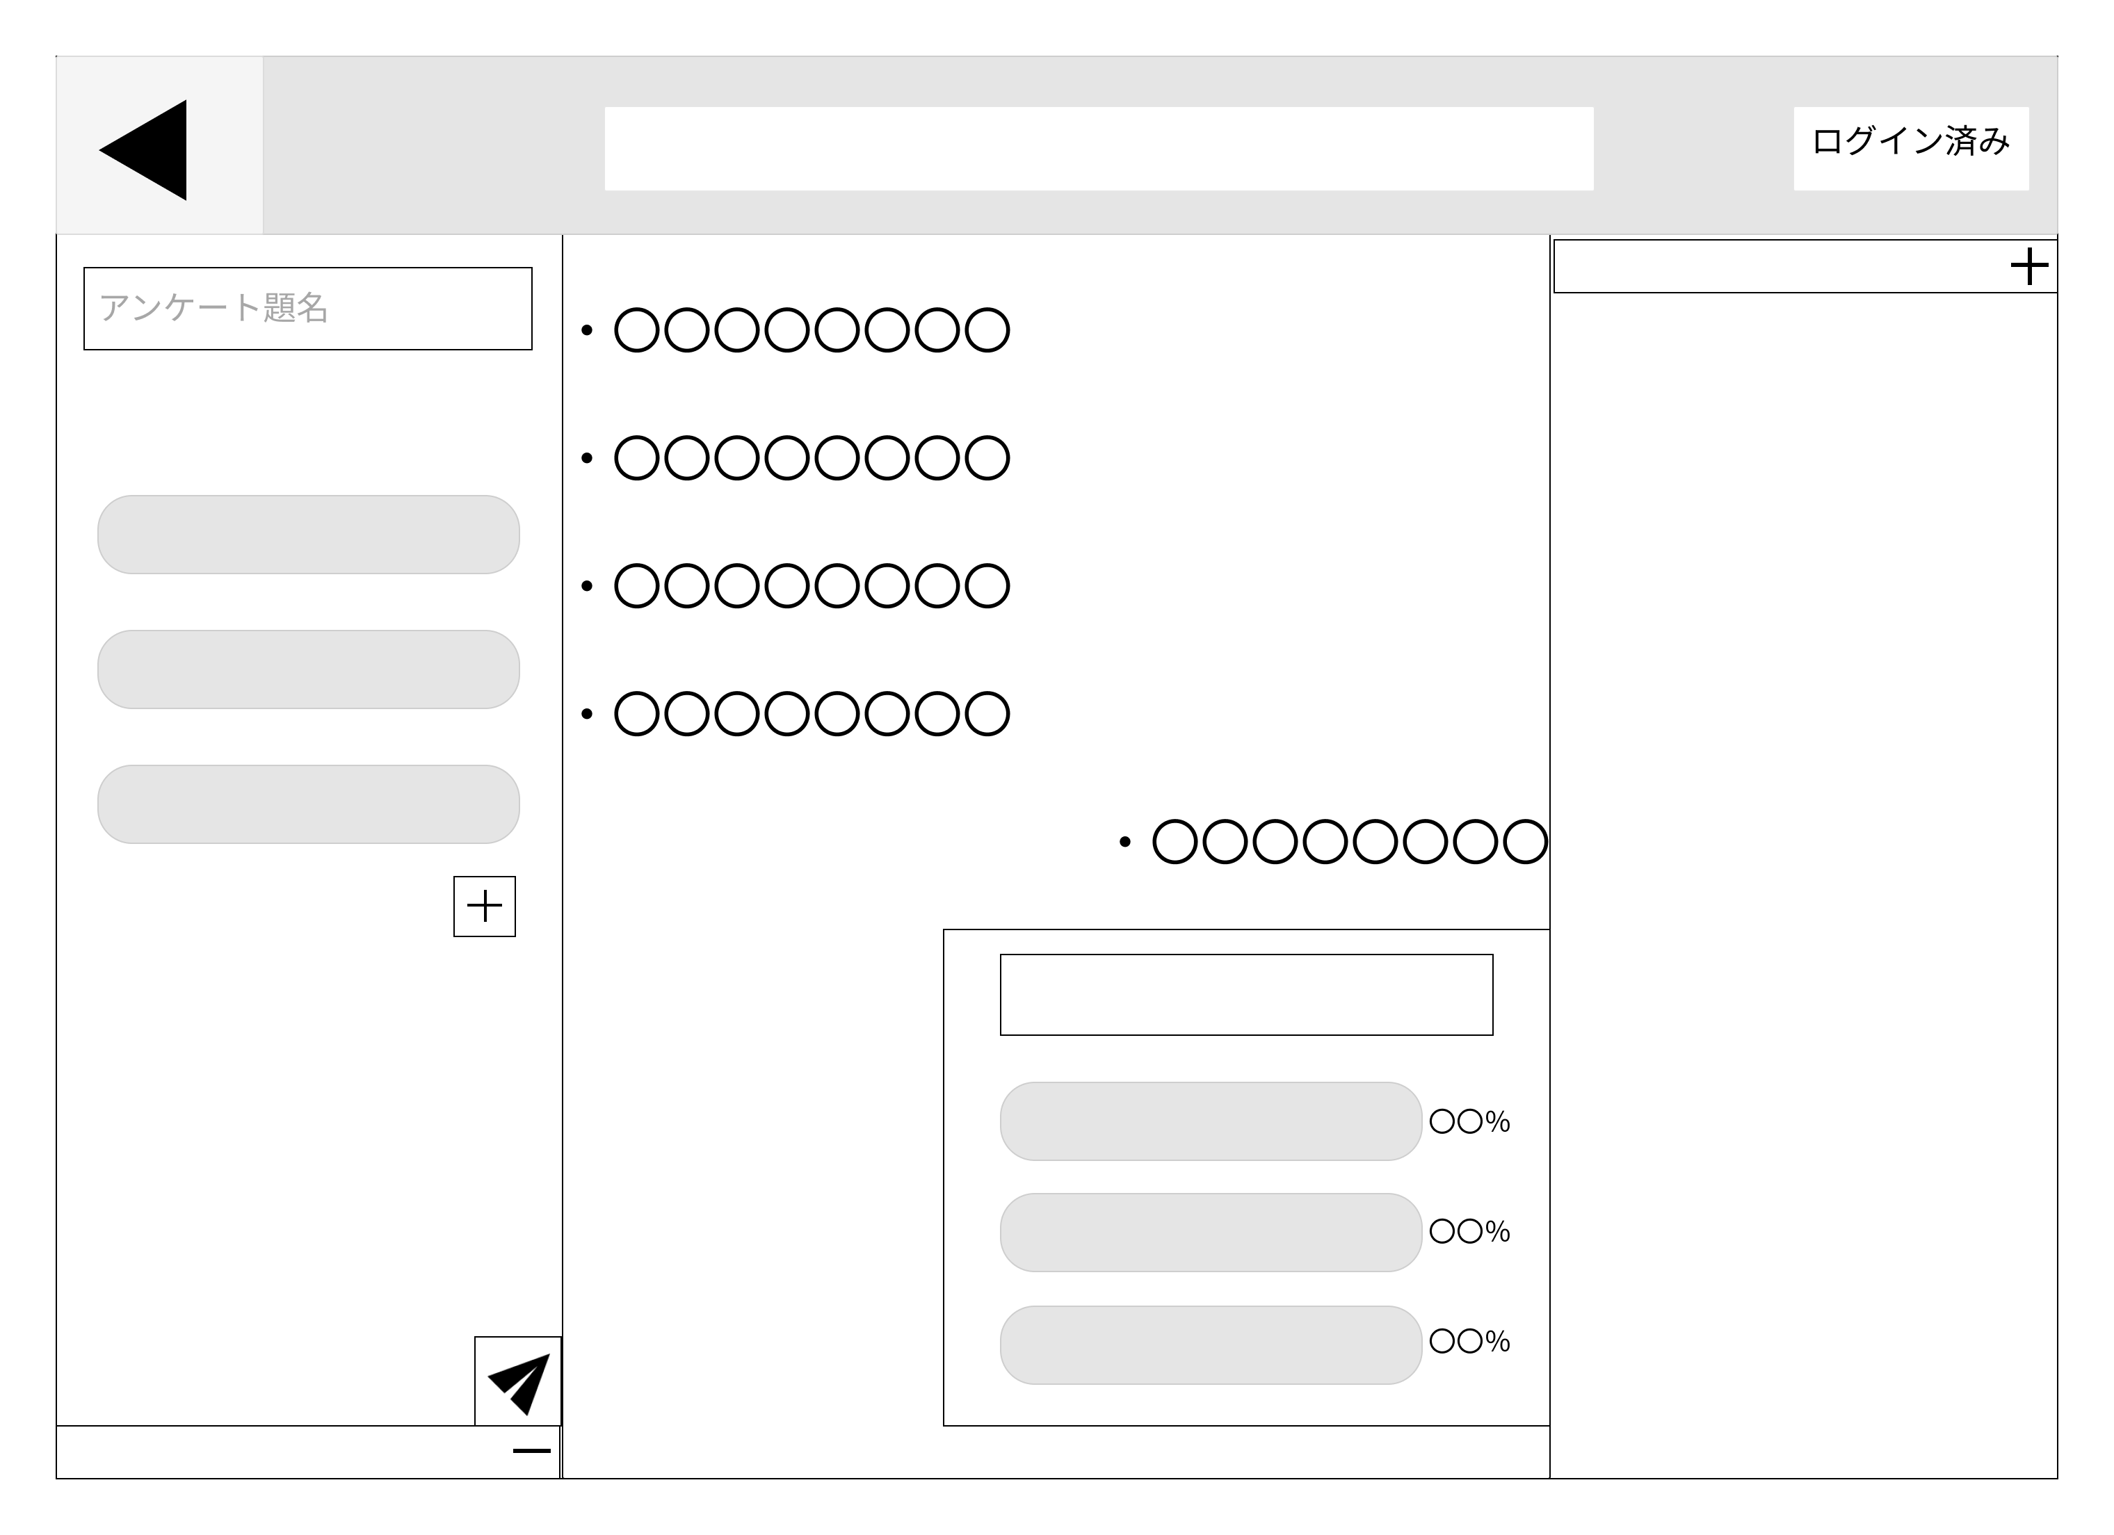
①

②
 |  |  |  |  |  |  |  |  |  |  |  |  | 1 | アンケートの題名、説明を記入する欄
 |  |  |  |  |  |  |  |  |  |  |  |  | 2 | アンケートの投票内容を記入する欄
 |  |  |  |  |  |  |  |  |  |  |  |  | 3 | 投票内容を追加するボタン
 |  |  |  |  |  |  |  |  |  |  |  |  | 4 | 送信ボタン
 |  |  |  |  |  |  |  |  |  |  |  |  | 5 | コメント欄へ送信されたアンケート画面
 |  |  |  |  |  |  |  |  |  |  |  |  | 6 | アンケートの投票欄

③
⑤

⑥

④

使用する部品
識別ID | ラベル |  | 入力／表示 | 部品の種類 |  | 表示桁数 | 入力桁数 | データ型 | 文字種 | 初期表示 | 設定元 |  | 設定先 |  | 説明
① | アンケート題名（入力） |  | 入力 | テキストボックス |  | - | 100桁 | 文字列型 | 全角 | アンケート題名 | 入力 |  |  |  | アンケートの題名、説明を記入する欄
② | 投票内容 |  | 入力 | テキストボックス |  | - | 100桁 | 文字列型 | 全角 | なし | 入力 |  |  |  | アンケートの投票内容を記入する欄
③ | 投票内容追加 |  | - | ボタン |  | - | - | - | - | なし | - |  | - |  | 投票内容を追加するボタン
④ | 送信 |  | - | ボタン |  | - | - | - | - | なし | - |  | - |  | 送信ボタン
⑤ | アンケート題名（表示） |  | 表示 | - |  | 100桁 | - | 文字列型 | 全角 | なし |  |  | - |  | コメント欄へ送信されたアンケート画面
⑥ | アンケート欄 |  | - | ボタン |  | - | - | - | - | なし |  |  | - |  | アンケートの投票欄

(G1-4-5)確率計算画面
画面レイアウト定義
共通情報 |  | システム名 | Strategy Desk |  |  |  |  |  |  |  |  |  |  |  |  | 作成者 | 杉本
 |  | 工程名 | システム設計 |  |  |  |  |  |  |  |  |  |  |  |  | 作成日付 | 2023/05/18
①
 |  | ドキュメント名 | Strategy Desk 画面設計書 |  |  |  |  |  |  |  |  |  |  |  |  | バージョン | ｖ1.0
書誌情報 |  | 書誌名 | Strategy Desk 画面レイアウト |  |  |  |  |  |  |  |  |  |  |  |  | 更新者
 |  | 画面ID | G1-3-4 |  | 画面の名称 |  | 確率計算画面 |  |  |  |  |  |  |  |  | 更新日付
⑨
 |  | 概要 | 確率計算機能を使う画面
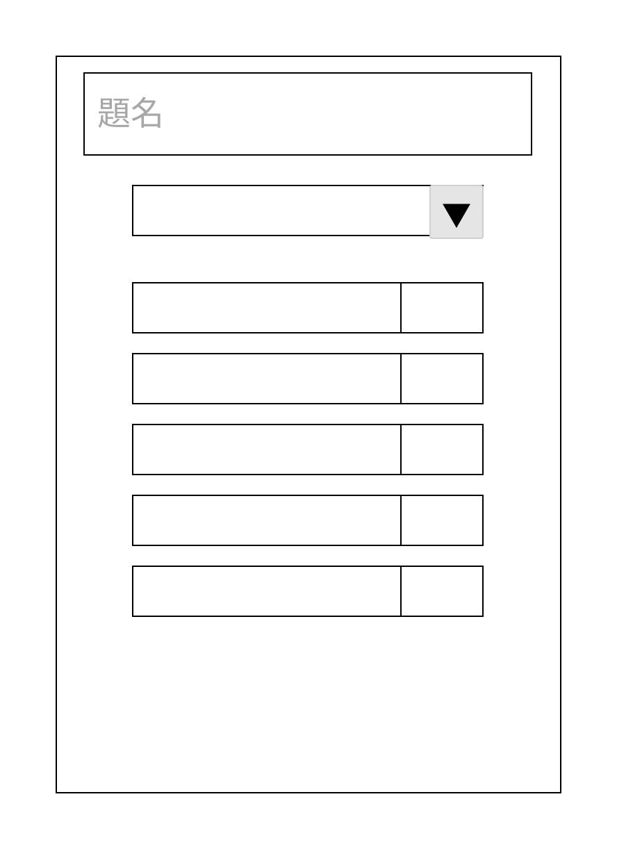
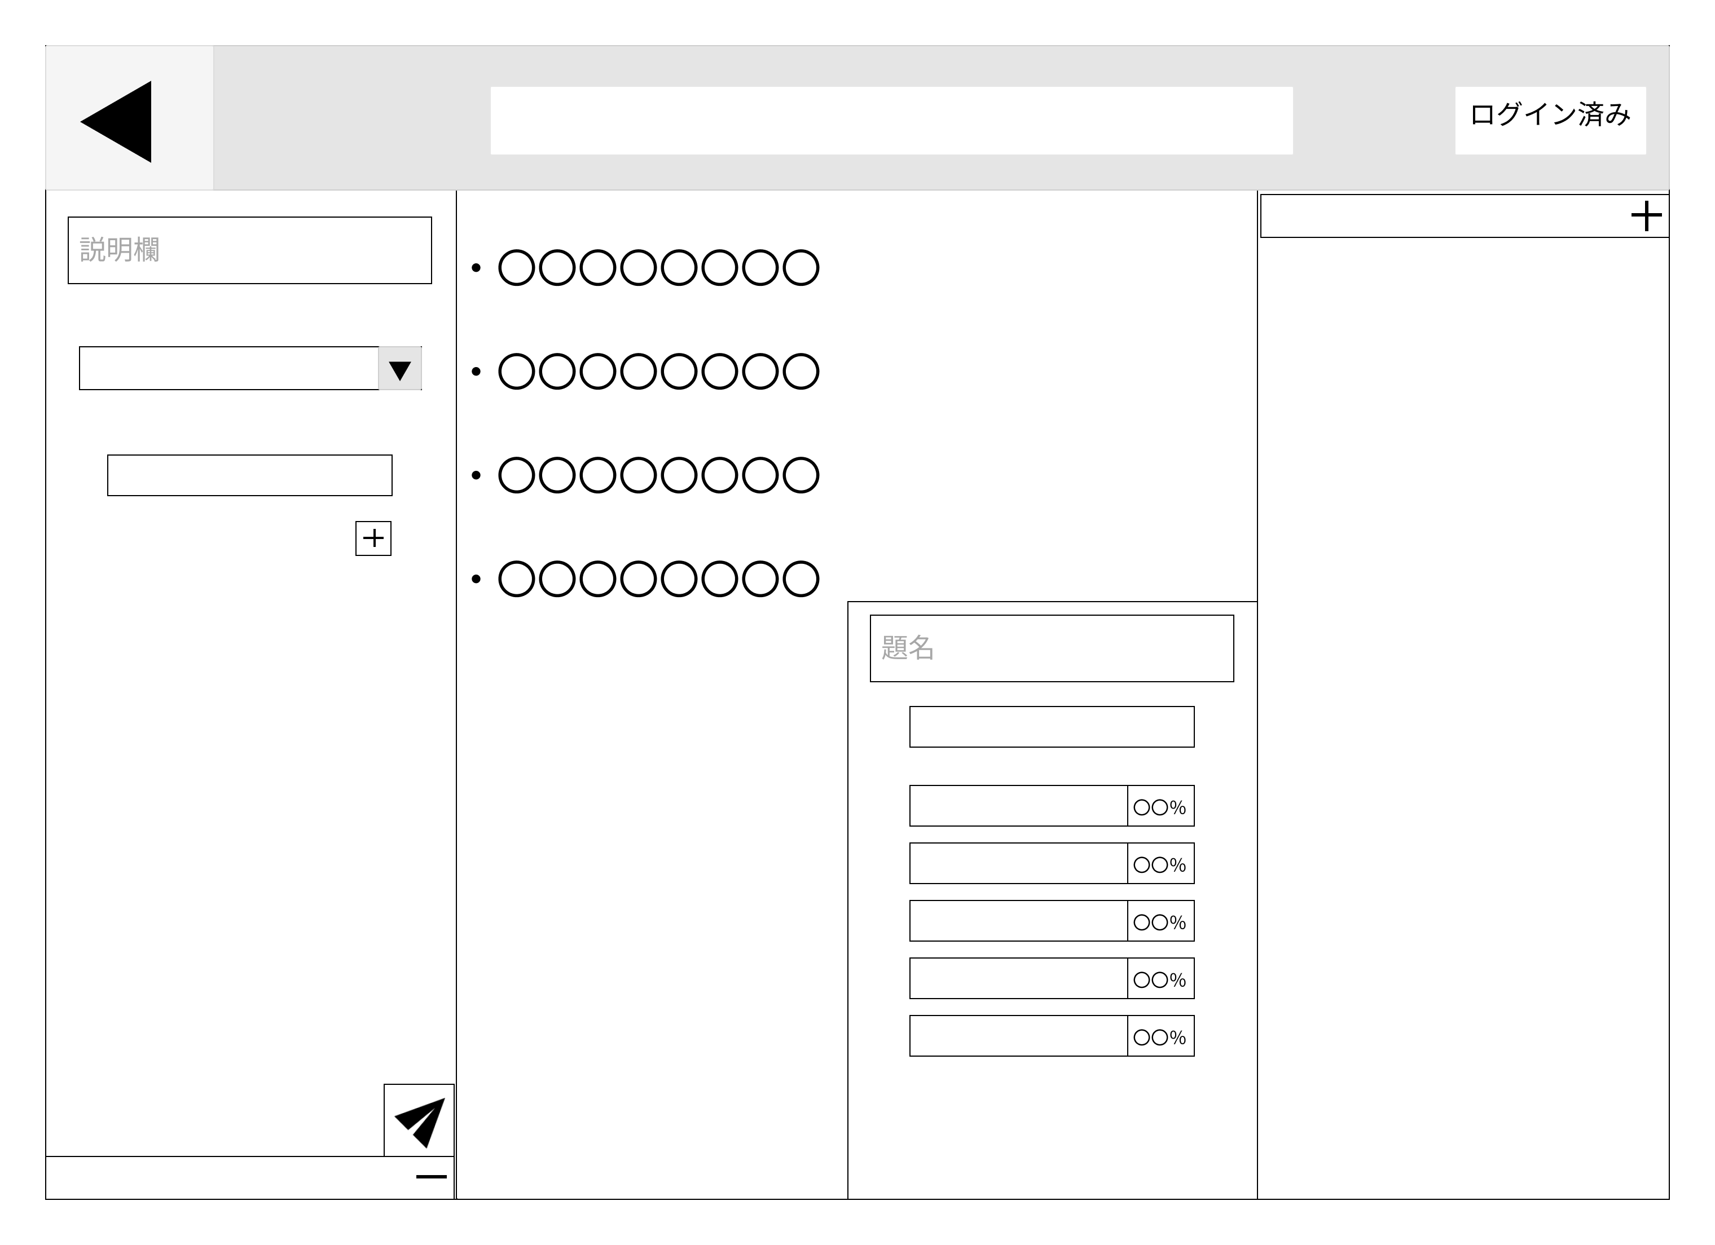
レイアウト図 |  |  |  |  |  |  |  |  |  |  |  | 操作手順
①
⑩
②
⑪
③
 |  |  |  |  |  |  |  |  |  |  |  |  |  | ① | これから集めるデータの説明を書く欄です
 |  |  |  |  |  |  |  |  |  |  |  |  |  | ② | 最低必要な試行回数を決定できる
 |  |  |  |  |  |  |  |  |  |  |  |  |  | ③ | アイテムなどの名前を記入する欄です
⑥
 |  |  |  |  |  |  |  |  |  |  |  |  |  | ④ | アイテム名記入欄を増やすボタンです
④
 |  |  |  |  |  |  |  |  |  |  |  |  |  | ⑤ | 以上をほかのユーザーにも見えるように送信するボタンです
 |  |  |  |  |  |  |  |  |  |  |  |  |  | ⑥ | データを集め終わった計算の元の説明欄です
⑫
⑦
 |  |  |  |  |  |  |  |  |  |  |  |  |  | ⑦ | 最終的に集まった試行回数を表示します
 |  |  |  |  |  |  |  |  |  |  |  |  |  | ⑧ | アイテムの種類と排出率を表示します
⑧
 |  |  |  |  |  |  |  |  |  |  |  |  |  | ⑨ | 送信された計算機能の説明欄です
 |  |  |  |  |  |  |  |  |  |  |  |  |  | ⑩ | 自分の試行回数を入れる欄です
⑤
 |  |  |  |  |  |  |  |  |  |  |  |  |  | ⑪ | 自分が出したアイテムなどを選択するボタンです
 |  |  |  |  |  |  |  |  |  |  |  |  |  | ⑪ | 自分が出したアイテムなどの個数を記入する欄です

使用する部品
識別ID | ラベル |  | 入力／表示 | 部品の種類 |  | 表示桁数 | 入力桁数 | データ型 | 文字種 | 初期表示 | 設定元 |  | 設定先 |  | 説明
① | 説明記入欄 |  | 入力 | テキストボックス |  | - | 100桁 | 文字列型 | 全角 | 説明欄 | 入力 |  |  |  | これから集めるデータの説明を書く欄です
② | 募集試行回数 |  | 入力 | テキストボックス |  | - | 30桁 | - | 半角 | - | - |  |  |  | 最低必要な試行回数を決定できる
③ | アイテム名記入欄 |  | 入力 | テキストボックス |  | - | 100桁 | 文字列型 | 全角 | - | 入力 |  |  |  | アイテムなどの名前を記入する欄です
④ | アイテム名記入欄追加 |  | - | ボタン |  | - | - | - | - | - | - |  | - |  | アイテム名記入欄を増やすボタンです
⑤ | 送信 |  | - | ボタン |  | - | - | - | - | - | - |  | - |  | 以上をほかのユーザーにも見えるように送信するボタンです
⑥ | 測定結果の説明欄 |  | 表示 | - |  | 100桁 | - | 文字列型 | 全角 | - |  |  | - |  | データを集め終わった計算の元の説明欄です
⑦ | 集まった試行回数 |  | 表示 | - |  | 30桁 | - | - | 半角 | - |  |  | - |  | 最終的に集まった試行回数を表示します
⑧ | アイテムなどの一覧 |  | 表示 | - |  | 100桁 | - | - | - | - |  |  | - |  | アイテムの種類と排出率を表示します
⑨ | 他ユーザーから見た説明欄 |  | 表示 | - |  | 100桁 | - | 文字列型 | 全角 | - | - |  | - |  | 送信された計算機能の説明欄です
⑩ | 自身の試行回数記入欄 |  | 入力 | - |  | - | 30桁 | - | 半角 | - | - |  | - |  | 自分の試行回数を入れる欄です
⑪ | 排出アイテム選択 |  | - | ボタン |  | 100桁 | - | - | - | - | - |  | - |  | 自分が出したアイテムなどを選択するボタンです
⑪ | 排出アイテム個数記入欄 |  | 入力 | ボタン |  | - | - | - | - | - | - |  | - |  | 自分が出したアイテムなどの個数を記入する欄です

 |  |  |  |  |  |  |  |  |  | ０ンhbnhb

(Gxx)PC画面フォーム
画面レイアウト定義
共通情報 |  | システム名 |  |  |  |  |  |  |  |  |  |  |  |  | 作成者
 |  | 工程名 |  |  |  |  |  |  |  |  |  |  |  |  | 作成日付
①
 |  | ドキュメント名 |  |  |  |  |  |  |  |  |  |  |  |  | バージョン
書誌情報 |  | 書誌名 |  |  |  |  |  |  |  |  |  |  |  |  | 更新者
 |  | 画面ID |  |  | 画面の名称 |  |  |  |  |  |  |  |  |  | 更新日付
 |  | 概要
レイアウト図 |  |  |  |  |  |  |  |  |  |  |  | 操作手順

使用する部品
識別ID | ラベル |  | 入力／表示 | 部品の種類 |  | 表示桁数 | 入力桁数 | データ型 | 文字種 | 初期表示 | 設定元 |  | 設定先 | 説明

(Gxx)モバイル画面フォーム
画面レイアウト定義
共通情報 | システム名 |  |  |  |  | 作成者
 | 工程名 |  |  |  |  | 作成日付
①
 | ドキュメント名 |  |  |  |  | バージョン
書誌情報 | 書誌名 |  |  |  |  | 更新者
 | 画面ID | 画面の名称 |  |  |  | 更新日付
 | 概要
レイアウト図 |  |  | 識別ID | ラベル | 画面部品の種類 | 表示範囲 | 画面部品の説明

 |  |  | 操作手順

